图片
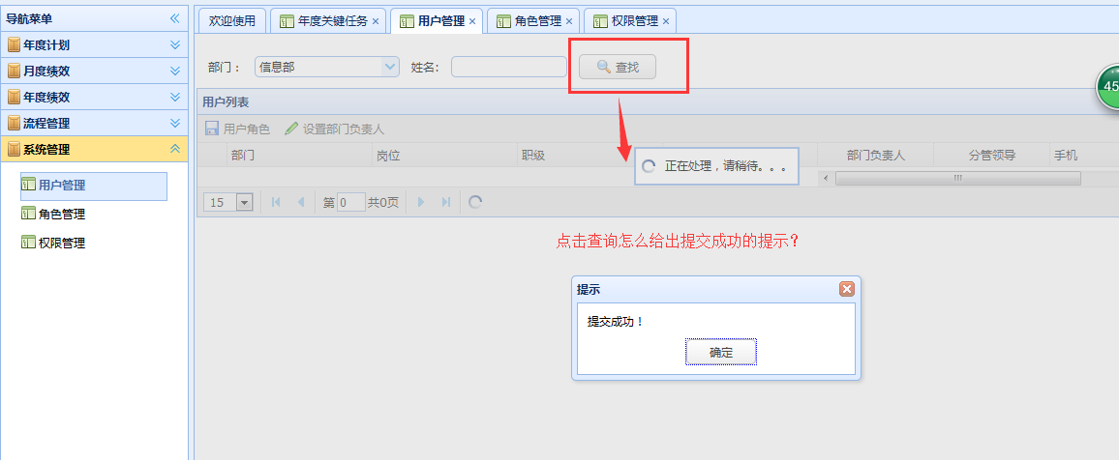
1、总记录数统计图片


2、关键任务编辑页的记录条数与列表页面记录不符
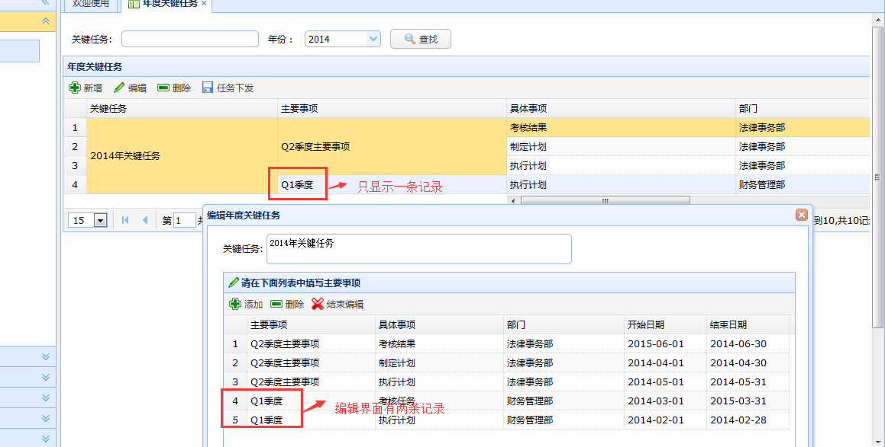

3、用户管理的查询条件部门中没有财务管理

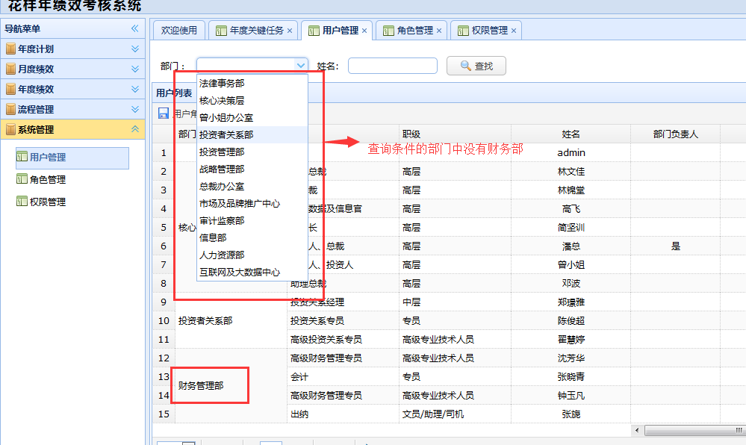

4、用户管理查询成功给出的提示错误

